react入门
React 入门

一,为什么使用 React?
React 是一个 Facebook 和 Instagram 用来创建用户界面的 JavaScript 库。很人多认为 React 是 MVC 中的 V（视图）。
创造 React 是为了解决一个问题：构建随着时间数据不断变化的大规模应用程序。为了达到这个目标，React 采用下面两个主要的思想。
简单
仅仅只要表达出你的应用程序在任一个时间点应该长的样子，然后当底层的数据变了，React 会自动处理所有用户界面的更新。
表达能力 (Declarative)
当数据变化了，React 概念上是类似点击了更新的按钮，但仅会更新变化的部分。
构建可组合的组件
React 都是关于构建可复用的组件。事实上，通过 React 你唯一要做的事情就是构建组件。得益于其良好的封装性，组件使代码复用、测试和关注分离（separation of concerns）更加简单。

二,环境配置
nodeJs，npm安装配置
http://xiaoyaojones.blog.163.com/blog/static/28370125201351501113581/

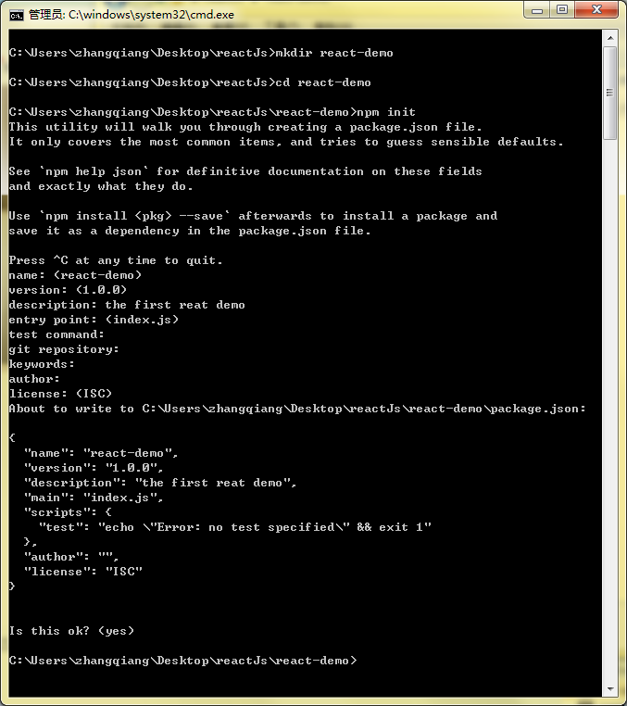
创建reatJs工程
通过npm创建reactJs项目
 | mkdir myproject
 | cd myproject
 | npm init

这样就创建了一个名称为react-demo的项目，里面包含了一个最基础的package.json文件
package.json详解 http://blog.csdn.net/woxueliuyun/article/details/39294375

配置node.js启动项目
在webstorm中打开项目
step1.新建index,html
<!DOCTYPE html> <html lang="en"> <head> <meta charset="UTF-8"> <title>hello world</title> </head> <body> <div id="root"> </div> <script src="./__build__/index.js"></script> </body> </html>
</html>

index.html是项目的入口文件,用来加载项目所需的各种类库
标红的index.js就是我们打包以后的一个总的js库

step2.新建index.js
import React from 'react'; import ReactDOM from 'react-dom'; let rootElement = document.getElementById('root'); ReactDOM.render ( <h1>Hello, world!</h1>, rootElement ) </html>

上述代码用到了2个库，react.js和react-dom.js,react.js 是 React 的核心库，react-dom.js 是提供与 DOM 相关的功能
在命令行中执行
npm install --save--dev react
npm install --save--dev react-dom
这样，就把react.js和react-dom.js下载到本地工程里面了，项目中会多出一个node_modules文件夹，文件夹里面就是下载下来的两个库，同时，在package.js的devDependencies 里面也会多出这两个配置
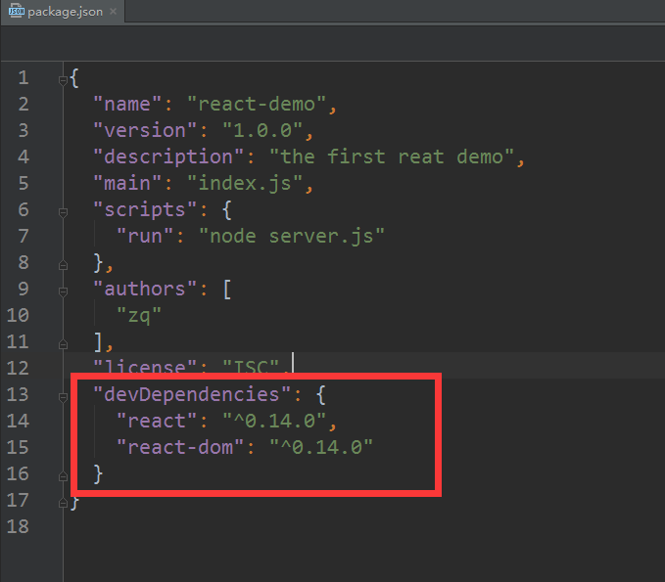
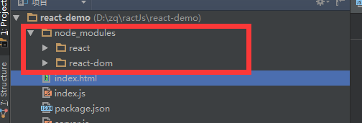

ReactDOM.render 是 React 的最基本方法，用于将模板转为 HTML 语言，并插入指定的 DOM 节点。
上述代码中在直接在js中编写html语言的语法是JSX语法，他允许javascript和html混写

通过node.js启动项目
新建server.js
/*eslint-disable no-console, no-var */ var express = require('express') var rewrite = require('express-urlrewrite') var webpack = require('webpack') var webpackDevMiddleware = require('webpack-dev-middleware') var WebpackConfig = require('./webpack.config') var app = express() app.use(webpackDevMiddleware(webpack(WebpackConfig), { publicPath: '/__build__/', stats: { colors: true } })) var fs = require('fs') var path = require('path') fs.readdirSync(__dirname).forEach(function (file) { if (fs.statSync(path.join(__dirname, file)).isDirectory()) app.use(rewrite('/' + file + '/*', '/' + file + '/index.html')) }) app.use(express.static(__dirname)) app.listen(9999, function () { console.log('Server listening on http://localhost:9999, Ctrl+C to stop') })

新建webpack.config.js
var path = require('path'); var webpack = require('webpack'); module.exports = { entry: {index: './index.js'}, output: { path: __dirname + '/__build__', filename: '[name].js',//filename:'[name].js',将根据entry中的key生成名字 }, module: { loaders: [ { test: /\.js$/, exclude: /node_modules/, loader: 'babel', /* babel6 才需要配置这个，presets里面两个预编译插件，前一个用于编译es6，后一个用于编译react。按需配置。这个工程都需要。 query:{ presets: ['es2015','react'] }*/ } ] } }; };

Webpack 是一个模块打包工具，它把不同的、相互依赖的静态资源都视作模块，并且打包成我们想要的静态资源
在 Webpack 当中, 所有的资源都被当作是模块, js, css, 图片等等..
这段代码主要告诉了webpack：
哪个文件需要打包（entry字段），打包之后生成的新文件存到哪个路径（output中的path）、新文件叫什么名字（output中的filename）；
要使用哪些加载器（module.loaders）。这里要使用babel来编译jsx和es6的代码。
总得来说，webpack从entry拿到目标文件，通过loaders进行编译，从output输出，其他功能由plugins引入。
注：index.js：负责渲染组件到页面上。相当于一个总的出口。因为会自动加载依赖关系，所以webpack.config.js文件只需要配置这一文件即可。

webpack详解 https://segmentfault.com/a/1190000003499526

通过node.js启动项目还需要其他的依赖库
"babel": "^5.4.7", "babel-core": "^5.4.7", "babel-loader": "^5.0.0", "express": "^4.13.3", "express-urlrewrite": "^1.2.0", "webpack": "^1.4.13", "webpack-dev-middleware": "^1.2.0"

把上面内容直接粘贴到package.js的devDependencies中
在控制台执行npm install,就会把新增的这些js库下载下来了

这样，一个基本的环境就配置完成了，在命令行中执行node server.js
在浏览器中输入http://localhost:9999/

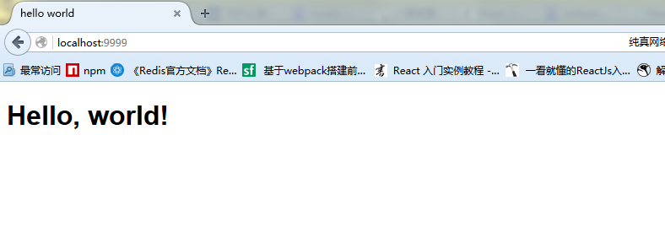

也可以把运行命令写在package.json中
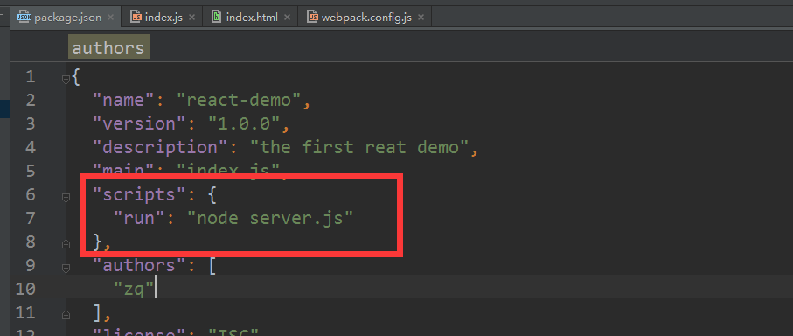

右键package.json 点击show npm Scripts
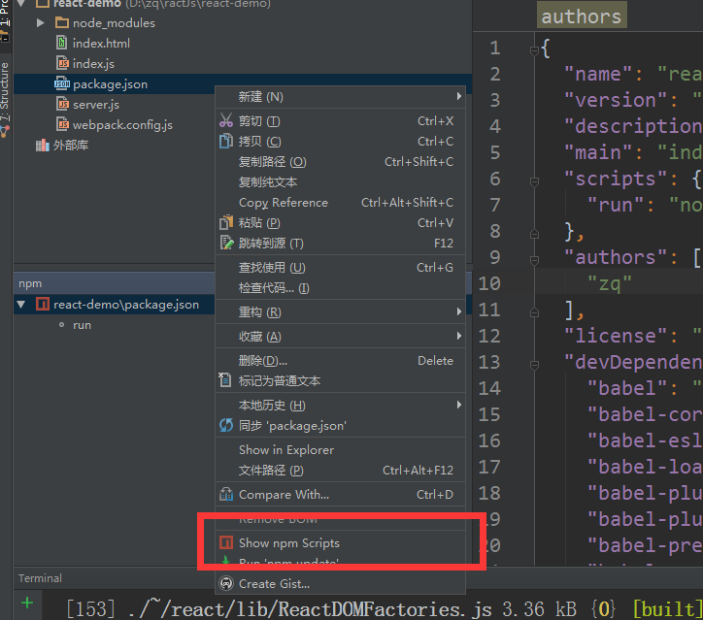

双击run
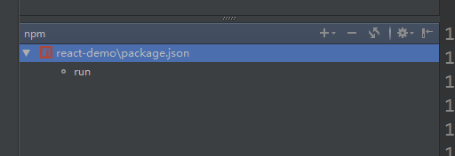

三，react的基本语法

一般从定义到使用组件的流程是：定义组件creatClass,实现render方法->将组件渲染到页面ReactDOM.render()。

创建ReactElement
ReactElement对象可以看成是虚拟DOM树。它既是渲染组件ReactDOM.render(root,container)的第一个参数，又 是创建组件React.createClass中render方法的返回值。记住ReactElement是唯一父节点的’dom树‘就好。

·react原生实现
React.createElement(
string/ReactClass type, //type组件类型可以是内置的标签，如div；也可以是由React.createClass(object specification)创建的虚拟组件 [object props], // 标签属性,数组
[children ...],// 标签的innerHtml
)//返回类型是ReactElement
var newDom=React.createElement('a', {href: 'https://facebook.github.io/react/'}, 'Hello!');

·jsx实现
<a href=''https://facebook.github.io/react/'>Hello</a>

把组件渲染到浏览器中
ReactDom是react-dom模块中的方法
ReactDom.render(root, container); root为ReactElement类型，表示root替换container中的元素。注意是替换不是追加，所以一般父元素应该设置为空。
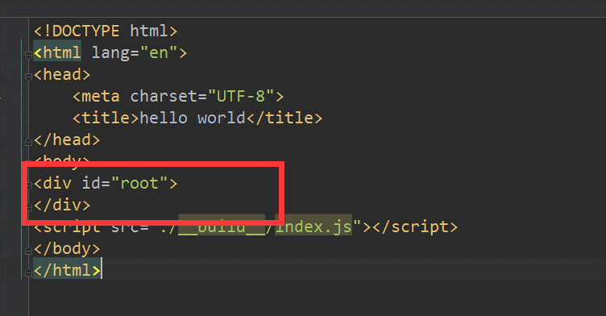

·react原生实现
var content=React.createElement('h1',{},'hello'); ReactDOM.render(content,document.getElementById('example'));

·jsx实现

ReactDOM.render(<h1>hello word!</h1>,document.getElementById('example'));

创建组件
组件是一个自定义的js对象，在es5中使用React.createClass();在es6中必须继承React.component，后面的例子都会使用es6的写法
其中有个特殊的render方法，返回ReactElement对象。该方法会在我们使用JSX语法的标签时被调用，因此我们在渲染组件时第一个参数可以使用自定义标签或者createElement。
如：ReactDOM.render(<MyElement />,document.getElementById('example'))

·es5
var NewDom = React.createClass({//类名一定要大写开头 render: function() { //获得元素的子元素 console.info(this.props.children); return ( <ol> { React.Children.map(this.props.children, function (child){ console.info('child:'+child); return <li>{child}</li>;//变量用花括号标识 })//因为有多个子元素，所以返回的是数组。按照JSX变量是数组来解析。 } </ol> ); } }); ReactDOM.render ( <NewDom> <span>aa</span> <span>bb</span> </NewDom>, document.getElementById('example') )

·es6
class NewDom extends React.Component{ render() {//开头花括号一定要和小括号隔一个空格，否则识别不出来 //标签开头一定要和return一行 return <ol> { React.Children.map(this.props.children, function (child) { return <li>{child}</li>; }) } </ol>; } }ReactDOM.render(
<NewDom>
<span>lala</span>
<span>ass</span>
</NewDom>,
document.getElementById('example')
);

组件的属性props
this.props 对象的属性与组件的属性一一对应，但是有一个例外，就是 this.props.children 属性。它表示组件的所有子节点，
上面代码的 NewDom 组件有两个 span 子节点，它们都可以通过 this.props.children 读取
这里需要注意， this.props.children 的值有三种可能：如果当前组件没有子节点，它就是 undefined ;如果有一个子节点，数据类型是 object ；
如果有多个子节点，数据类型就是 array 。所以，处理 this.props.children 的时候要小心。

React 提供一个工具方法 React.Children 来处理 this.props.children 。我们可以用 React.Children.map 来遍历子节点，
而不用担心 this.props.children 的数据类型是 undefined 还是 object。

某些html的属性名因为正好是js得保留字，所以需要重新命名。
1 | class
 | 因为js中class为保留字，所以要写成className。
<a className="center"></a>

2 | style
 | style属性接受由css属性构成的js对象。对于jsx来说第一是变量，第二是对象，因此要两个花括号，key值用驼峰命名法转化了，value值用引号括起来
<a style={{backgroundImage: 'url(' + imgUrl + ')',font:'12px'}}></a>

设置属性值
在ReactDOM.Render第一个参数中直接写入带属性的标签即可： <a newProp="propValue"></a> 。

读取属性值
this.props.propName，也可以this.props['propName']获得属性，一般都用第一种，写起来方便

设置默认属性
在ES6中为属性：defaultProps
在ES5中为方法：getDefaultProps: function(){return {name:value}};

属性校验器PropTypes
组件的属性可以接受任意值，字符串、对象、函数等等都可以。有时，我们需要一种机制，验证别人使用组件时，提供的参数是否符合要求。
组件类的PropTypes属性，就是用来验证组件实例的属性是否符合要求

class NewDom extends React.Component{ render() { return <h1> {this.props.title} </h1> } } NewDom.propTypes={//属性校验器，表示改属性必须是bool，否则报错 title: React.PropTypes.bool, } NewDom.defaultProps={title:'133'};//设置默认属性 ReactDOM.render ( <NewDom title="hell world"/>, document.getElementById('root') )

上面的NewDom组件有一个title属性。PropTypes 告诉 React，这个 title 属性是必须的，而且它的值必须是bool类型。

这样一来，title属性就通不过验证了。控制台会显示一行错误信息

获取真实的DOM节点
组件并不是真实的 DOM 节点，而是存在于内存之中的一种数据结构，叫做虚拟 DOM （virtual DOM）。只有当它插入文档以后
才会变成真实的 DOM 。根据 React 的设计，所有的 DOM 变动，都先在虚拟 DOM 上发生，然后再将实际发生变动的部分，反映
在真实 DOM上，这种算法叫做 DOM diff ，它可以极大提高网页的性能表现。

通过ref属性获取真实的DOM 节点

class NewDom extends React.Component{ _bindMyTextClick(){ console.info(this.refs.myText.value); } render() { return <div> <input type="text" ref="myText" /><br/> <input type="button" onClick={this._bindMyTextClick.bind(this)} value="click" /> </div> } } ReactDOM.render ( <NewDom/>, document.getElementById('root') )

上面代码中，组件 MyComponent 的子节点有一个文本输入框，用于获取用户的输入。这时就必须获取真实的 DOM 节点，虚拟
DOM 是拿不到用户输入的。为了做到这一点，文本输入框必须有一个 ref 属性，然后 this.refs.[refName] 就会返回这

组件的状态state
组件免不了要与用户互动，React 的一大创新，就是将组件看成是一个状态机，一开始有一个初始状态，然后用户互动，导致状态变化，从而触发重新渲染 UI
只要使用setState改变状态值，根据diff算法算出来有差以后，就会执行ReactDom的render方法，重新渲染页面
这避免了开发者直接操作dom对象已达到重新渲染页面。开发者只需要关注state这个中间人，控制它就可以控制页面刷新

class NewDom extends React.Component{ constructor(props) { super(props); this.state = {count: 0}; } _addClick(){ this.setState({count:this.state.count+1}); } _minusClick(){ this.setState({count:this.state.count-1}); } render() { return <div> my count : <b>{this.state.count}</b> <input type="button" onClick={this._addClick.bind(this)} value="+" /> <input type="button" onClick={this._minusClick.bind(this)} value="-" /> </div> } } ReactDOM.render ( <NewDom/>, document.getElementById('root') )

上述代码是个NewDom组件，constructor 方法用来定义初始状态，也就是一个对象，这个对象可以通过this.state去获取
当用户点击+或者-按钮是，导致状态变化，this.setState就是用来保存修改后的状态值，每次修改后自动调用render方法重新渲染组建

组件的状态生命周期
组件的生命周期分为三个状态
Mounting：已插入真实 DOM
Updating：正在被重新渲染
Unmounting：已移出真实 DOM

React 为每个状态都提供了两种处理函数，will 函数在进入状态之前调用，did 函数在进入状态之后调用，三种状态共计五种处理函数。
componentWillMount()
componentDidMount()
componentWillUpdate(object nextProps, object nextState)
componentDidUpdate(object prevProps, object prevState)
componentWillUnmount()

此外，React 还提供两种特殊状态的处理函数。
componentWillReceiveProps(object nextProps)：已加载组件收到新的参数时调用
shouldComponentUpdate(object nextProps, object nextState)：组件判断是否重新渲染时调用

class NewDom extends React.Component{ constructor(props) { super(props); this.state = {count: 0}; } componentWillMount() {//已插入真实 DOM 前调用 console.info("this is componentWillMount.."); }; componentDidMount() {//已插入真实 DOM 后调用 console.info("this is componentDidMount.."); }; componentWillUpdate(nextProps,nextState){//重新渲染组件前调用 //console.info(nextProps); //console.info(nextState); console.info("this is componentWillUpdate.."); } componentDidUpdate(nextProps,nextState){//重新渲染组件后调用 console.info("this is componentDidUpdate.."); } componentWillUnmount(){ console.info("this is componentWillUnmount.."); } shouldComponentUpdate(nextProps,nextState){//组件判断是否重新渲染时调用 console.info("this is shouldComponentUpdate.."); return true; } Unmounting(){ console.info("this is Unmounting.."); } _addClick(){ this.setState({count:this.state.count+1}); } _minusClick(){ this.setState({count:this.state.count-1}); } render() { return <div> my count : <b>{this.state.count}</b> <input type="button" onClick={this._addClick.bind(this)} value="+" /> <input type="button" onClick={this._minusClick.bind(this)} value="-" /> </div> } } ReactDOM.render ( <NewDom/>, document.getElementById('root') )

组件加载时的方法执行顺序

点击+按钮方法执行顺序

特别注意shouldComponentUpdate这个方法，返回值是bool类型的，如果是ture就重新渲染页面，如果是false不重新渲染页面

注:componentWillReceiveProps和componentWillReceiveProps这两个方法暂时不知道怎么去触发

四，react实战
基于reactJs的评论列表
效果图
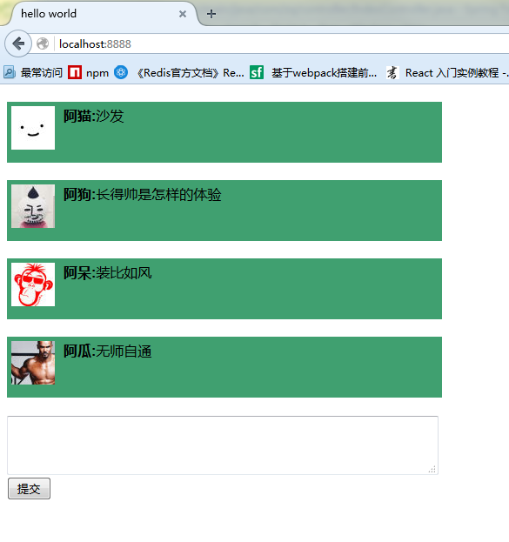

设计思路
分析效果图，可以抽象出4个组件

CommentItem组件：单个评论内容，包含用户的头像，名称和回复内容
CommentList组件：用来组合单个评论内容，组成列表
CommentForm组件：包含一个回复框和一个回复按钮
CommentBox组件:组合CommentList和CommentForm 形成一个包含评论列表和回复框的新组件

搭建环境
1.新建一个文件夹react-weibo-demo
2.把上面用到的package,json，webpack.config.js和server.js直接放到新项目中，秒搭环境

编码
工程目录结构
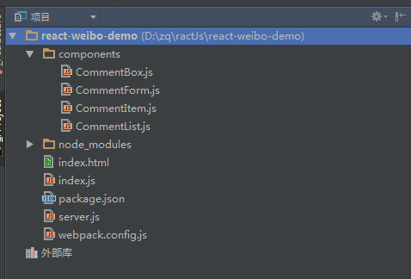

index.html
只需引入一个文件，编译后的文件index.js。div#root为react组件的父容器。

<!DOCTYPE html> <html lang="en"> <head> <meta charset="UTF-8"> <title>hello world</title> </head> <style> .img{float: left;width: 50px;} .comment{float: left;width: 300px;margin-left: 10px;} .commentBox{width: 500px;} .item{margin-top: 20px;padding: 5px;background-color: #40a070;height: 60px;} .form{margin-top: 20px;} .form textarea{width: 490px;} </style> <body> <div id="root"> </div> <script src="./__build__/index.js"></script> </body> </html>

index.js - js入口文件
使用自定义的react组件，渲染页面。
import React from 'react'; import ReactDOM from 'react-dom'; import CommentBox from './components/CommentBox'//评论组件 ReactDOM.render ( <CommentBox/>, document.getElementById('root') )

CommentBox.js 整个评论组件
import React from 'react'; import ReactDOM from 'react-dom'; import CommentList from './CommentList' import CommentForm from './CommentForm' import jq from 'qwest' export default class CommentBox extends React.Component{ constructor(props) { super(props); this.state = {commentData:null} } //已插入真实 DOM 后调用 componentDidMount() { this.listComments(); }; //获取评论列表 listComments(){ console.log(this); jq.post('http://127.0.0.1:8080/listComments', {cache: false}) .then(function(xhr, response) { this.setState({commentData: response}); }.bind(this)) .catch(function(xhr, response, e) { alert(e); }.bind(this)); } //提交评论内容 _handleCommentSubmit(comment,this_){ jq.post('http://127.0.0.1:8080/addComment',{id:comment.id,name:comment.name,comment:comment.comment,headImg:comment.headImg}) .then(function(xhr, response) { //console.log(this_); this_.listComments(); }.bind(this)) .catch(function(xhr, response, e) { alert(e); }.bind(this)); } render() { /*var dataMap = [ {id:"10086",name: "阿猫", text: "拿快递拿快递3号小邮局爆仓啦",headImg:"http://tp2.sinaimg.cn/1751158793/50/5730718596/1"}, {id:"10000",name: "阿狗", text: "长得帅是怎样的体验",headImg:"http://tp4.sinaimg.cn/3069348215/50/5721712236/1"}, {id:"12306",name: "阿呆", text: "今年火车票很好买",headImg:"http://tp1.sinaimg.cn/2709577332/50/5734583466/0"}, {id:"12315",name: "阿瓜", text: "天天315",headImg:"http://tp4.sinaimg.cn/2142168143/50/5743234065/0"}, ];*/ return <div className="commentBox"> <CommentList data={this.state.commentData} /> <CommentForm onCommentSubmit = {this._handleCommentSubmit} this_={this}/> </div> } }

CommentBox主要用来组合CommentList 和 CommentForm 这两个组件

constructor（props）:
constructor是个构造函数，用来初始化数据，这里我们初始化了一个空的commentData放入state中

<CommentList data={this.state.commentData} />
把state中的commentData通过props传入到CommentList这个组件中，CommentList就能根据传入的data显示数据了
因为我们初始化的commentData是null，所以在CommentList中要对传入的data进行非空验证

<CommentForm onCommentSubmit = {this._handleCommentSubmit} this_={this}/>
props不仅可以用来传递数据，也可以用来传递方法操作,这里我们把handleCommentSubmit这个方法通过onCommentSubmit这个porp传递给CommentForm，
handleCommentSubmit方法是用来提交评论内容，并在提交成功以后刷新评论列表，至于为什么要把this也传递过去，我们后面再讲
这样做的意思是把handleCommentSubmit()提交评论这个操作的方法暴露给子组件CommentForm，在CommentForm这个组建中完成对回复框内容的一个非空验证后，再真正调用handleCommentSubmit（）去提交评论

componentDidMount（）
在组件加载完成后调用componentDidMount()方法，componentDidMount里面调用listComments获取评论列表

listComments（）
这个方法主要用来获取评论列表的数据，通过ajax获取到评论列表的数据后，调用this.setState({commentData: response}); 把获取到的数据放入state中
我们前面讲到过，只要使用setState改变状态值，根据diff算法算出来有差以后，就会执行ReactDom的render方法，重新渲染页面,所以，触发页面刷新有两个时间点，
一个是在在组件第一次加载完成后会调用listComments的时候，第二个实在提交评论成功后调用listComments

这里用到了qwest这个ajax库，所以要执行npm install --save-dev qwest

CommentList.js 评论列表组件
import React from 'react'; import ReactDOM from 'react-dom'; import CommentItem from './CommentItem' export default class CommentList extends React.Component{ constructor(props) { super(props); } render() { var commentItems = ""; if(this.props.data){ commentItems = this.props.data.map(function (data,index){ return ( <CommentItem key={index} data={data}/> ); }) } return ( <div> {commentItems} </div> ); } }

map方法会遍历数组中的所有元素，并执行匿名函数，当前元素data作为匿名函数第一个实参，当前元素索引index作为第二个实参。
每个元素执行完匿名函数return的值会连接（相加）起来。所以commentItems得到是CommentList

CommentItem.js 单个评论内容组件
import React from 'react'; import ReactDOM from 'react-dom'; export default class CommentItem extends React.Component{ constructor(props) { super(props); } render() { return <div className="item"> <div className="img"> <a href={this.props.data.id}><img src={this.props.data.headImg} /></a> </div> <div className="comment"> <b>{this.props.data.name}:</b> {this.props.data.comment} </div> </div> } }

CommentForm.js 评论回复框组件

import React from 'react'; import ReactDOM from 'react-dom'; export default class CommentForm extends React.Component{ constructor(props) { super(props); } _handleSubmit(e){ //阻止表单提交 e.preventDefault(); var comment = this.refs.comment.value.trim(); var id = 1234,name="老王",headImg="http://tp1.sinaimg.cn/2709577332/50/5734583466/0"; if(comment == "") alert("请输入评论内容！"); else{ this.props.onCommentSubmit({id:id,name:name,comment:comment,headImg:headImg},this.props.this_); this.refs.comment.value = ''; } } render() { return <div className="form"> <form onSubmit={this._handleSubmit.bind(this)}> <textarea rows="3" cols="50" ref="comment"></textarea> <input type="submit" value="提交"/> </form> </div> } }

e.preventDefault();在表单提交的时候组织表单提交，在完成对评论内容的非空验证后调用this.props.onCommentSubmit，即父组件的 _handleCommentSubmit方法

运行
这样，运行package.json 中的run方法就可以看到效果了

注：
为什么要把this传给CommentForm？
我在在提交评论成功后要再调用listComments方法，this.listComments()
//提交评论内容 _handleCommentSubmit(comment,this_){ console.log(this);
console.log(this_); jq.post('http://127.0.0.1:8080/addComment',{id:comment.id,name:comment.name,comment:comment.comment,headImg:comment.headImg}) .then(function(xhr, response) { //console.log(this_); this.listComments(); }.bind(this)) .catch(function(xhr, response, e) { alert(e); }.bind(this)); }

这样执行的时候会报错，说this.listComments(); 是undefined
我们把this打印出来后会看到，这个this对象仅仅包含我们传给CommentForm的两个props，所以这个this是不能调用到CommentBox中的listComments()方法的

所以直接把CommentBox中把this单做props属性传给CommentForm，再在CommentForm中把this_作为参数传给_handleCommentSubmit

从打印的log中可以看出this_代表的就是CommentBox

redux介绍
Redux介绍

在 React 中，UI 以组件的形式来搭建，组件之间可以嵌套组合。另，React 中组件间通信的数据流是单
向的，顶层组件可以通过 props 属性向下层组件传递数据，而下层组件不能向上层组件传递数据，兄弟
组件之间同样不能。这样简单的单向数据流支撑起了 React 中的数据可控性。

对于复杂的单页面应用，状态（state）管理非常重要。state 可能包括：服务端的响应数据、本地对响应数据的缓存、本地创建的数据
（比如，表单数据）以及一些 UI 的状态信息（比如，路由、选中的 tab、是否显示下拉列表、页码控制等等）。如果 state 变化不可预
测，就会难于调试（state 不易重现，很难复现一些 bug）和不易于扩展（比如，优化更新渲染、服务端渲染、路由切换时获取数据等
等）。

那么，更全面的组件间通信形式该怎么实现呢？
1. 嵌套组件间，上层组件向下层组件传递回调函数，下层组件触发回调来更新上层组件的数据。
2. 以事件的形式，使用发布订阅的方式来通知数据更新。
3. Flux —- Fackbook 提出的管理 React 数据流的架构。Flux 不像一个框架，更是一种组织代码的推荐思想。就像 “引导数据流流向的导流管”。
4. 其他的 “导流管”。ReFlux，Redux 等。

前两种形式其实也足够在小应用中跑起来。但当项目越来越大的时候，管理数据的事件或回调函数将越
来越多，也将越来越不好管理了。 对于后两种形式，个人经过对比后，可以看出 Redux 对 Flux 架构的
一些简化。如 Redux 限定一个应用中只能有单一的 store，这样的限定能够让应用中数据结果集中化，提高可控性。

Redux
Redux 主要分为三个部分 Action、Reducer、及 Store

Action
在 Redux 中，action 主要用来传递操作 State 的信息

type 属性是必要的，除了 type 字段外，action 对象的结构完全取决于你，建议尽可能简单。type 一般用来表达处理 state 数据的方式

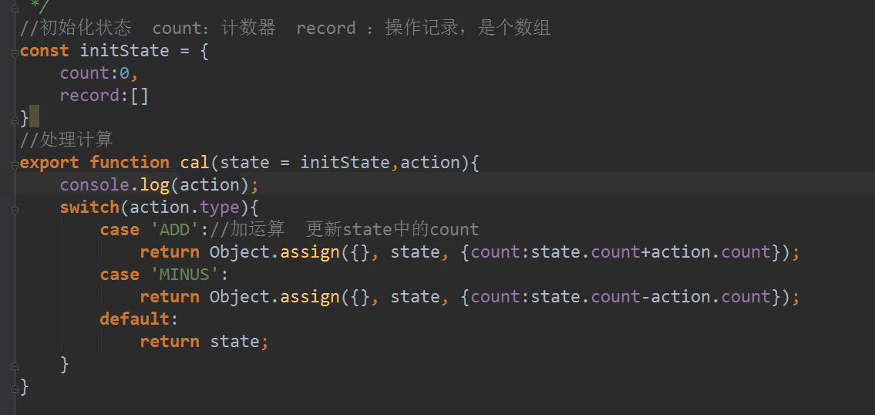
Reducer
有了 Action 来传达需要操作的信息，那么就需要有根据这个信息来做对应操作的方法，这就是 Reducer。
Reducer 一般为简单的处理函数，通过传入旧的 state 和指示操作的 action 来更新 state

上面代码展示了reducer根据传入的action.type匹配不同的case进行state的更新操作，如果没有匹配到，就直接返回state
当项目中的action.type越来越多的时候，越来越多的case会导致代码不够清晰，所以可以将单个reducer拆分成多个小的reducer
每个小的reduer专注于state中的一部分数据，最后再将这些reducer合并拼成一个完整的state
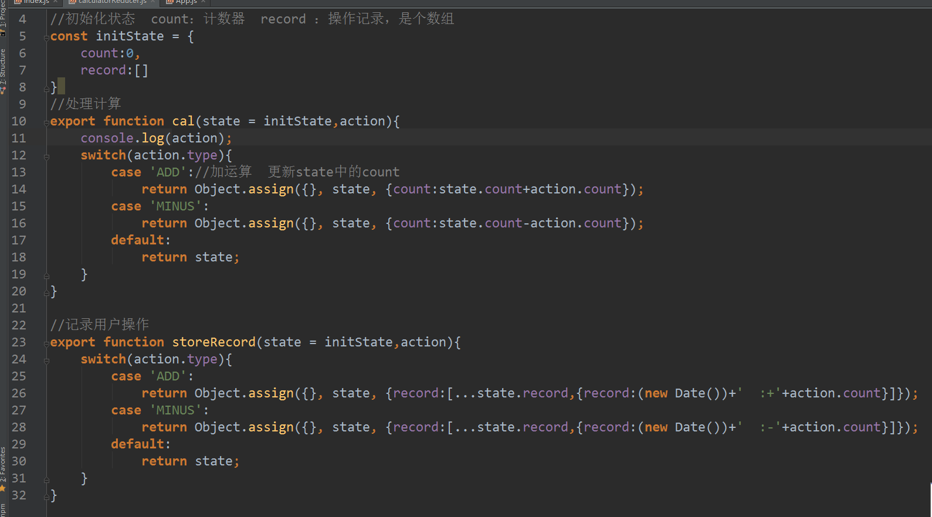

上述代码中cal用来操作state中的count，stireRecord中来更新state中的record
Object.assign是用来克隆合并对象的
Object.assign({}, state, {count:state.count+action.count})
意思就是把原始的state和要修改的state.count合并成一个新的对象
因为拆分成多个reduce后，每个reduce是修改state中的一块数据，所有要避免直接修改state

Redux 提供了 combineReducers() 方法来做 rootReducer 所做的事情。使用 combineReducers 来重构 rootReducer

combineReducers() 将调用一系列 reducer，并根据对应的 key 来筛选出 state 中的一部分数据给相应的 reducer，
这样也意味着每一个小的 reducer 将只能处理 state 的一部分数据

在 Redux 中，一个 action 可以触发多个 reducer，一个 reducer 中也可以包含多种 action.type 的处理。属于多对多的关系。

Store
在 Redux 项目中，Store 是单一的。维护着一个全局的 State，并且根据 Action 来进行事件分发处理 State
可以看出 Store 是一个把 Action 和 Reducer 结合起来的对象。
Redux 提供了 createStore() 方法来 生产 Store

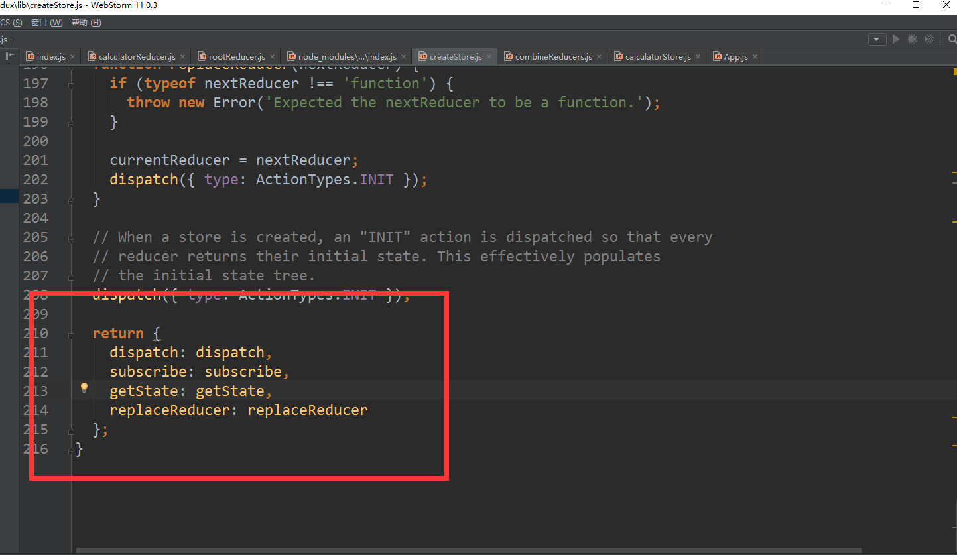
这是createStore返回的store的源码

store.getState() 用来获取 state 数据。
store.subscribe(listener) 用于注册监听函数。每当 state 数据更新时，将会触发监听函数。
store.dispatch(action) 是用于将一个 action 对象发送给 reducer 进行处理。

bindActionCreators
从上面的 Action 相关介绍中可知，我们使用了 ActionCreator 来生产 action。所以在实际的
store.dispatch(action) 中，我们需要这样调用 store.dispatch(actionCreator(…args))。

借鉴 Store 对 reducer 的封装（减少传入 state 参数）。可以对 store.dispatch 进行再一层封装，将多参
数转化为单参数的形式。 Redux 提供的 bindActionCreators 就做了这件事。如

现在，经 bindActionCreators 包装过后的actions形成了具有改变全局 state 数据的多个函数，
即能通过调用这些函数来改变全局的 state

Redux 中的函数传递及原理
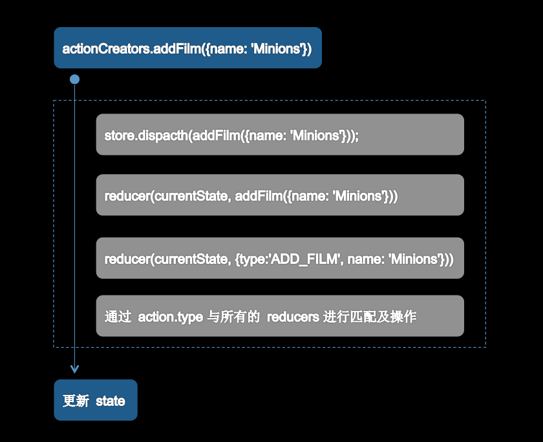

Connect
Connect 组件主要为 React 组件提供 store 中的部分 state 数据 及 dispatch 方法，这样 React 组件就可以通过 dispatch 来更新全局 state。
React 组件中，如果你希望让组件通过调用函数来更新 state，可以通过使用 const actions = bindActionCreators(xxxActions, dispatch);
将 actions 和 dispatch 揉在一起，成为具备操作 store.state 的 actions。
最终将 actions 和 state以 props 形式传入子组件中。如
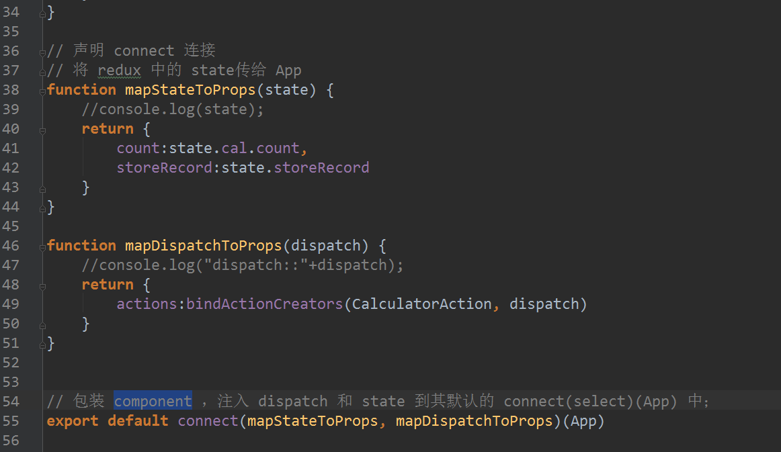

在 react-redux 中，数据的流向及对应的反应，如
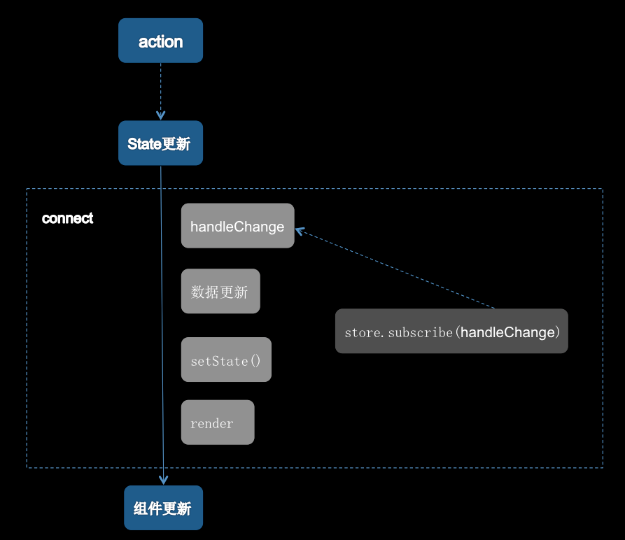

Provider
Connect 组件需要 store。这个需求由 Redux 提供的另一个组件 Provider 来提供。源码中，Provider 继承了 React.Component，
所以可以以 React 组件的形式来为 Provider 注入 store，从而使得其子组件能够在上下文中得到 store 对象。如
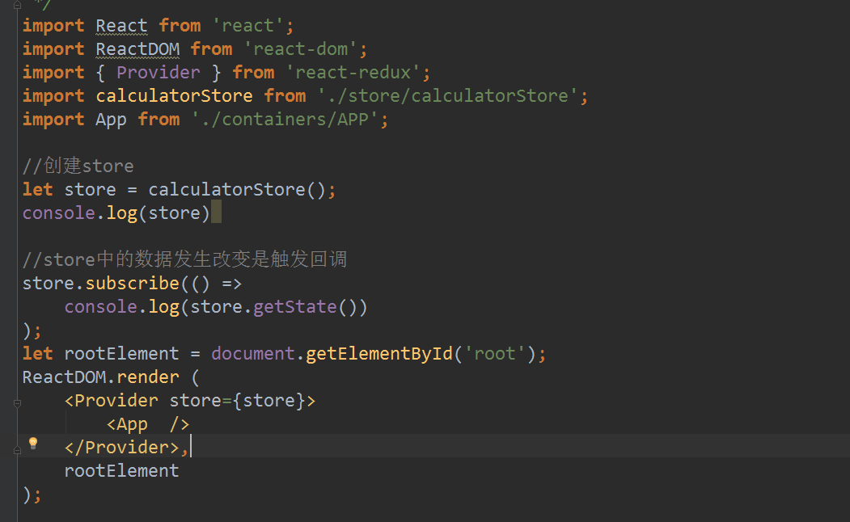

Redux实战
把上一篇的基于reactJs的评论列表进行改造，新增评论排行，通过同显示示评论列表和评论排行来了解怎么把多个reducer的state数据进行合成

效果图
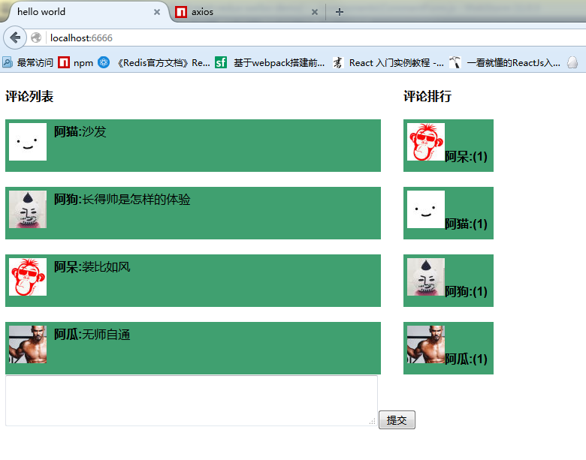

新增组件
CommentScoreList 评论排行列表
CommentScoreItem 单个评论排行信息

搭建环境
1.新建一个文件夹react-redux-weibo-demo
2.把上面用到的package,json，webpack.config.js和server.js直接放到新项目中
在package.json中新增redux用到的库和ajax请求的库axios
"react-redux": "^4.0.6"
"redux": "^3.0.5"
"redux-thunk": "^1.0.3"
"axios": "^0.8.1"

最终需要的依赖是这些
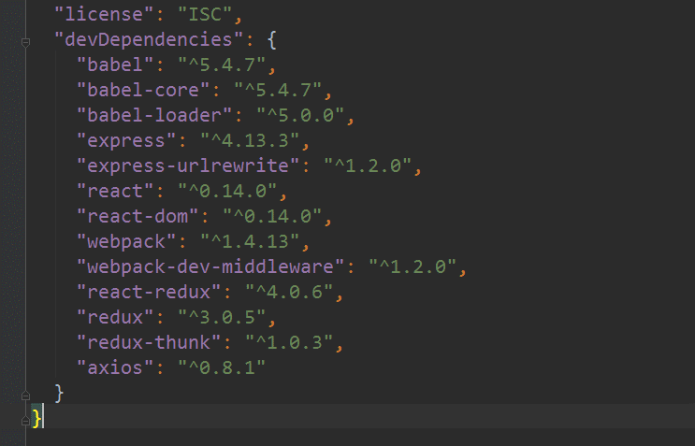

编码
工程目录结构
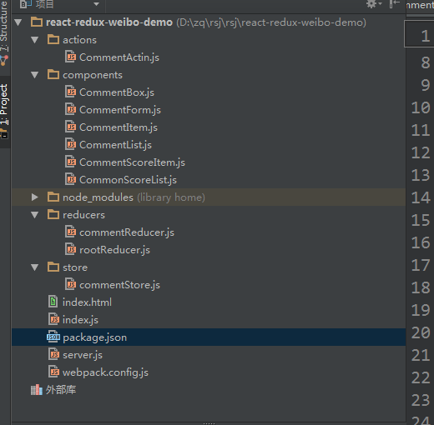

index.html
<!DOCTYPE html> <html lang="en"> <head> <meta charset="UTF-8"> <title>hello world</title> </head> <style> .img{float: left;width: 50px;} .comment{float: left;width: 300px;margin-left: 10px;} .commentBox{width: 650px;} .item{margin-top: 20px;padding: 5px;background-color: #40a070;height: 60px;} .form{margin-top: 20px;} .commentScore{float:left;width: 120px;margin-left: 30px;} .commentList{width: 500px;float: left} .form textarea{width: 490px;} </style> <body> <div id="root"> </div> <script src="./__build__/index.js"></script> </body> </html>

CommentAction.js
action主要用来传递操作的state的信息，整个评论列表中包含三个操作，
1.异步获取评论列表listComments()
2.异步获取评论排行列表listCommentsScore()
3.添加评论回复addComment()

import axios from 'axios' //获取评论列表 export function listComments(){ return dispatch => { return axios.post('http://127.0.0.1:8080/listComments') .then(function (response) { console.log(response.data); dispatch({type:"LIST_COMMENTS",commentData:response.data}); }) .catch(function (err) { dispatch({type:"LIST_COMMENTS",commentData:[]}); }) } } //添加回复 export function addComment(comment){ return dispatch => { return axios.post('http://127.0.0.1:8080/addComment2',comment) .then(function (response) { console.log(response.data); if(response.data.result == 1){ dispatch(listComments());//重新请求评论列表 dispatch(listCommentsScore());//重新请求评论排行 } else alert("回复失败!"); }) .catch(function (err) { alert("回复异常!"); }) } } //显示评论排行 export function listCommentsScore(){ return dispatch => { return axios.post('http://127.0.0.1:8080/listScoreComments') .then(function (response) { console.log(response.data); dispatch(receivePosts(response.data)); }) .catch(function (err) { dispatch(receivePosts([])); }) } } function receivePosts(data) { return { type: "LIST_COMMENTS_SCORE", commentScore: data } }

这里我们使用axios 进行ajax请求
return dispatch => {return … ajax 操作…dispatch(…)} 是异步请求的固定写法
意思是在执行完异步请求后再 去匹配reducer中的actin.type 进行组装数据
这里有两种写法
1.dispatch({type:"LIST_COMMENTS",commentData:response.data});
2.新建一个function用来返回action
function receivePosts(data) { return { type: "LIST_COMMENTS_SCORE", commentScore: data } }

然后再调用 dispatch(receivePosts(response.data));
一般推荐使用第二种写法

在action中也能够相互调用，在添加回复以后需要刷新评论列表和评论排行列表
所以在回复返回成功后，可以再调用
dispatch(listComments());//重新请求评论列表
dispatch(listCommentsScore());//重新请求评论排行

这也避免了react入门的那个例子中那个回调刷新评论列表需要传递this给子组件的麻烦，状态的更新全部都交给redux，react组件仅仅用来展示数据
保证了state中数据的安全性

commentReducer.js
reducer主要用来处理来自action中的操作，通过匹配action.type来组织state
//显示评论列表页 export function listComments(state=[], action) { switch (action.type) { case 'LIST_COMMENTS': return action.commentData; default: return state; } } //显示评论排行 export function listCommentsScore(state=[], action) { //console.log(state); switch (action.type) { case 'LIST_COMMENTS_SCORE': return action.commentScore; default: return state; } }

state=[] 是用来给reducer对应的state的数据块中的数据赋初始值，因为在组件加载完成后，发起异步请求前，执行的是default中的代码，所以需要返回一个空的集合
也可以设置为null，前提是在获取state数据的时候进行了非空判断

rootReducer.js
rootReducer用来聚合多个reduer
import { combineReducers } from 'redux'; import { listComments , listCommentsScore} from "./commentReducer"; const rootReducer = combineReducers({ commentList:listComments, CommentsScoreList:listCommentsScore, }); export default rootReducer;

commentStore.js
Store 是一个把 Action 和 Reducer 结合起来的对象。

import { createStore,applyMiddleware} from 'redux'; import thunkMiddleware from 'redux-thunk'; import rootReducer from '../reducers/rootReducer'; const createStoreWithMiddleware = applyMiddleware( thunkMiddleware )(createStore) export default function createCalculatorStore(){ return createStoreWithMiddleware(rootReducer); }

如果要执行异步action，需要使用,applyMiddleware和thunkMiddleware来创建store
这个和普通的创建store是不一样的

connect
connect主要用来提供store中的state和dispatch方法，并把他们注入到this.props中，这样就能够通过prop去调用action和获取state中的数据了
import React from 'react'; import ReactDOM from 'react-dom'; import CommentList from './CommentList' import CommentForm from './CommentForm' import jq from 'qwest' import { connect } from 'react-redux'; import { bindActionCreators } from 'redux' import * as CommentActin from '../actions/CommentActin' import CommonScoreList from './CommonScoreList' export default class CommentBox extends React.Component{ constructor(props) { super(props); this.state = {commentData:null} } //已插入真实 DOM 后调用 componentDidMount() { this.listComments(); }; //获取评论列表 listComments(){ this.props.actions.listComments(); this.props.actions.listCommentsScore(); } render() { return <div className="commentBox"> <CommentList data={this.props.commentList} /> <CommonScoreList data={this.props.CommentsScoreList}/> <CommentForm onCommentSubmit = {(comment)=>this.props.actions.addComment(comment)}/> </div> } } // 声明 connect 连接 // 将 redux 中的 state传给 App function mapStateToProps(state) { //console.log(state); return { commentList:state.commentList, CommentsScoreList:state.CommentsScoreList } } function mapDispatchToProps(dispatch) { //console.log("dispatch::"+dispatch); return { actions:bindActionCreators(CommentActin, dispatch) } } // 包装 component ，注入 dispatch 和 state 到其默认的 connect(select)(App) 中； export default connect(mapStateToProps, mapDispatchToProps)(CommentBox)

新增的CommentScoreList.js和
import React from 'react'; import ReactDOM from 'react-dom'; import CommentScoreItem from './CommentScoreItem' export default class CommentScoreList extends React.Component{ constructor(props) { super(props); } render() { var commentScoreItem = ""; //console.log("===commentScoreItem==") // console.log(this.props.data) if(this.props.data){ commentScoreItem = this.props.data.map(function (data,index){ console.log(data) return ( <CommentScoreItem key={index} data={data}/> ); }) } return ( <div className="commentScore"> <b>评论排行</b> {commentScoreItem} </div> ); } }

import React from 'react'; import ReactDOM from 'react-dom'; import CommentScoreItem from './CommentScoreItem' export default class CommentScoreList extends React.Component{ constructor(props) { super(props); } render() { var commentScoreItem = ""; //console.log("===commentScoreItem==") // console.log(this.props.data) if(this.props.data){ commentScoreItem = this.props.data.map(function (data,index){ console.log(data) return ( <CommentScoreItem key={index} data={data}/> ); }) } return ( <div className="commentScore"> <b>评论排行</b> {commentScoreItem} </div> ); } }

index.js
import React from 'react'; import ReactDOM from 'react-dom'; import { Provider } from 'react-redux'; import commentStore from './store/commentStore'; import CommentBox from './components/CommentBox'; import { connect } from 'react-redux'; //创建store let store = commentStore(); console.log(store) //store中的数据发生改变是触发回调 store.subscribe(() => console.log(store.getState()) ); let rootElement = document.getElementById('root'); ReactDOM.render ( <Provider store={store}> <CommentBox /> </Provider>, rootElement );

上面代码主要是把store注入到Provider中，这样Provider的所有子组件都能够活的store对象了
store.subscribe(() => console.log(store.getState()) ); 用来监听store中state的变化

除了新增的这些组件，其他组件都可以直接使用，和react入门那个例子中的一样

react-router
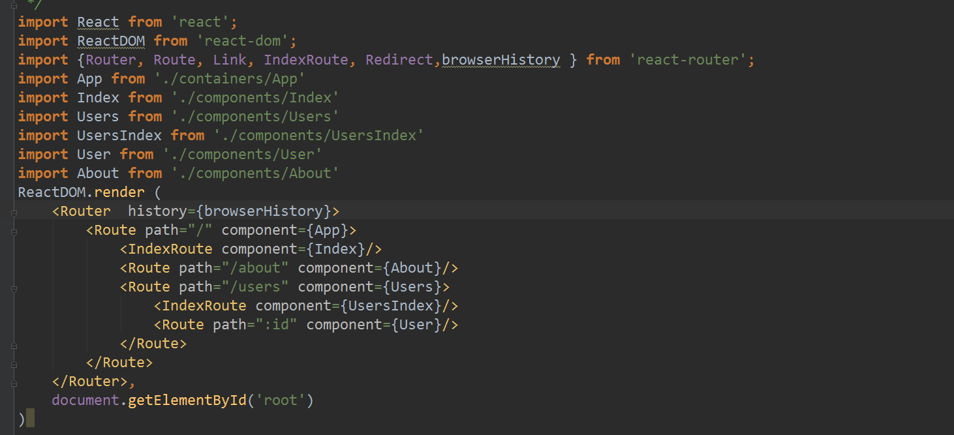
React Router

